Review
Thumbnail | Filename | Original CRC Label (GT) | Model Predicted Label | Model Confidence | Pathologist Final Label | Notes
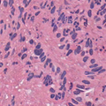 | DEB-WHSIHVGE.tif | DEB | ADE | 0.4384
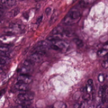 | MUC-QFSSPWDH.tif | MUC | ADE | 0.5572
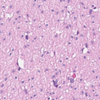 | MUS-LNDQACIN.tif | MUS | ADE | 0.404
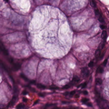 | NORM-RVCANYAN.tif | NORM | ADE | 0.6819
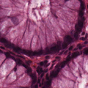 | NORM-LQIFKDTV.tif | NORM | ADE | 0.6804
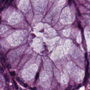 | NORM-EWVTGFYI.tif | NORM | ADE | 0.6691
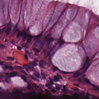 | NORM-GQVREGDK.tif | NORM | ADE | 0.6688
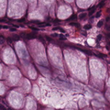 | NORM-FPGLWCTV.tif | NORM | ADE | 0.6626
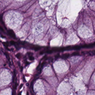 | NORM-LYWNQLEG.tif | NORM | ADE | 0.66
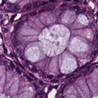 | NORM-FFKLKETT.tif | NORM | ADE | 0.6586
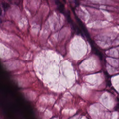 | NORM-WQQPMNLM.tif | NORM | ADE | 0.6583
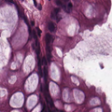 | NORM-VVTERRQN.tif | NORM | ADE | 0.6564
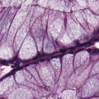 | NORM-KDAGTREC.tif | NORM | ADE | 0.6537
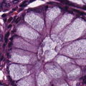 | NORM-QEFSTKRT.tif | NORM | ADE | 0.6519
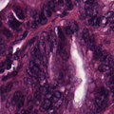 | TUM-MYFCQKGH.tif | TUM | ADE | 0.6415
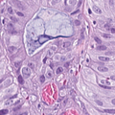 | TUM-ISLYLWGS.tif | TUM | ADE | 0.6381
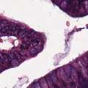 | TUM-FMSMMRLQ.tif | TUM | ADE | 0.634
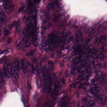 | TUM-RIHDNRDT.tif | TUM | ADE | 0.6262
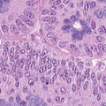 | TUM-LNFCPGDY.tif | TUM | ADE | 0.6248
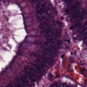 | TUM-WPHFMPND.tif | TUM | ADE | 0.6217
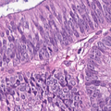 | TUM-WGNQADKT.tif | TUM | ADE | 0.6199
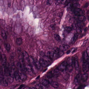 | TUM-WSWLTKWA.tif | TUM | ADE | 0.6187
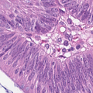 | TUM-CQGTVAPN.tif | TUM | ADE | 0.6181
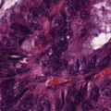 | TUM-PVSKSRKM.tif | TUM | ADE | 0.611
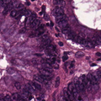 | TUM-HNAAYTIR.tif | TUM | ADE | 0.6086
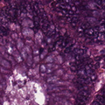 | TUM-FDVGYKGT.tif | TUM | ADE | 0.6083
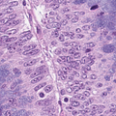 | TUM-MHHFVRRA.tif | TUM | ADE | 0.6079
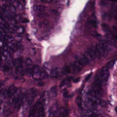 | TUM-EGYMLEDK.tif | TUM | ADE | 0.6056
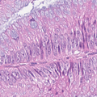 | TUM-GQLFSLFC.tif | TUM | ADE | 0.604
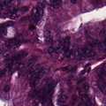 | TUM-WVWLTWRY.tif | TUM | ADE | 0.6033
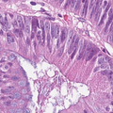 | TUM-HTQERSMP.tif | TUM | ADE | 0.6023
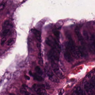 | TUM-TEAVIEGW.tif | TUM | ADE | 0.5983
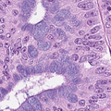 | TUM-ITRIITIF.tif | TUM | ADE | 0.5968
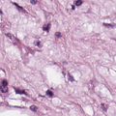 | ADI-CRMADHKE.tif | ADI | MES | 0.5367
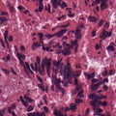 | DEB-GATHHCQK.tif | DEB | MES | 0.5938
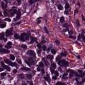 | LYM-ARDKAARL.tif | LYM | MES | 0.5135
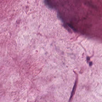 | MUC-NDMPVHKW.tif | MUC | MES | 0.6238
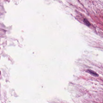 | MUC-YELNVVYI.tif | MUC | MES | 0.6233
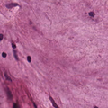 | MUC-GDVSMVAI.tif | MUC | MES | 0.6109
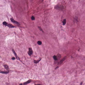 | MUC-NQENHCRC.tif | MUC | MES | 0.6102
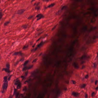 | MUS-PRPEGHES.tif | MUS | MES | 0.7272
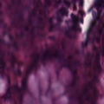 | NORM-QAWLRLLF.tif | NORM | MES | 0.6325
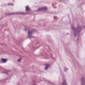 | STR-NFVSPIRF.tif | STR | MES | 0.7107
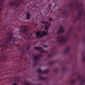 | STR-RGKMDMCV.tif | STR | MES | 0.675
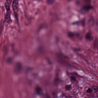 | STR-VPGQPPEH.tif | STR | MES | 0.6733
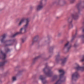 | STR-CSCHDMGG.tif | STR | MES | 0.6715
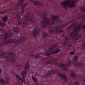 | STR-RQFDWNPR.tif | STR | MES | 0.6711
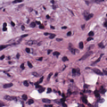 | STR-VYWGWYDV.tif | STR | MES | 0.67
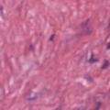 | STR-NTLVNVCA.tif | STR | MES | 0.6655
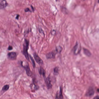 | STR-ISYILAGA.tif | STR | MES | 0.6603
 | STR-RIIFLVSL.tif | STR | MES | 0.66
 | STR-TGCWEKAW.tif | STR | MES | 0.6581
 | STR-MRSAHGDN.tif | STR | MES | 0.6579
 | STR-PAFECVII.tif | STR | MES | 0.6564
 | STR-NVCPWSQN.tif | STR | MES | 0.6529
 | STR-HHMRPWHG.tif | STR | MES | 0.6527
 | STR-NSVTCRGV.tif | STR | MES | 0.6526
 | STR-DWNRNHNL.tif | STR | MES | 0.6477
 | STR-RVFVYQCT.tif | STR | MES | 0.6476
 | STR-YFYMLCFI.tif | STR | MES | 0.6471
 | STR-FPVKFYCT.tif | STR | MES | 0.6444
 | STR-NAFGKMFQ.tif | STR | MES | 0.6433
 | STR-CMPHEAQW.tif | STR | MES | 0.6426
 | STR-NAGHCCRM.tif | STR | MES | 0.6424
 | TUM-CCAFCIKS.tif | TUM | MES | 0.6171
 | ADI-DLIQGCPH.tif | ADI | SIG | 0.5183
 | DEB-SAKHELFC.tif | DEB | SIG | 0.5022
 | LYM-WGQNPQLH.tif | LYM | SIG | 0.5142
 | MUC-TSYWWVAL.tif | MUC | SIG | 0.6458
 | MUC-KQICKRWV.tif | MUC | SIG | 0.6402
 | MUC-CEKQPPVY.tif | MUC | SIG | 0.6366
 | MUS-DDSYVEFR.tif | MUS | SIG | 0.573
 | MUS-RLDHNLCR.tif | MUS | SIG | 0.5722
 | MUS-SSMEAFYG.tif | MUS | SIG | 0.5565
 | NORM-HFSLCTYL.tif | NORM | SIG | 0.5506
 | NORM-CPPYGRMW.tif | NORM | SIG | 0.5232
 | NORM-MVFDDPVG.tif | NORM | SIG | 0.5183
 | NORM-NSWQTWPL.tif | NORM | SIG | 0.5166
 | NORM-WSPTYGII.tif | NORM | SIG | 0.5124
 | NORM-CVDNLLPH.tif | NORM | SIG | 0.5091
 | STR-RKHANPDQ.tif | STR | SIG | 0.5443
 | STR-EWNWMYRP.tif | STR | SIG | 0.5408
 | STR-NHVKCKAE.tif | STR | SIG | 0.5408
 | STR-HWCWDIYL.tif | STR | SIG | 0.5342
 | STR-PNYPNNGD.tif | STR | SIG | 0.5256
 | STR-HSCPFTDK.tif | STR | SIG | 0.5189
 | STR-RLVIMHYN.tif | STR | SIG | 0.5166
 | STR-CQNLMMQW.tif | STR | SIG | 0.5135
 | STR-NESVDNDK.tif | STR | SIG | 0.503
 | TUM-VLELNNDS.tif | TUM | SIG | 0.6032
 | TUM-THWNQTMQ.tif | TUM | SIG | 0.5881
 | TUM-GHYTFIKA.tif | TUM | SIG | 0.586
 | TUM-DDYGQCEH.tif | TUM | SIG | 0.5536
 | TUM-AVLPYPDP.tif | TUM | SIG | 0.55
 | TUM-YCVSPPET.tif | TUM | SIG | 0.5408
 | TUM-MYMTVWTM.tif | TUM | SIG | 0.5289
 | TUM-KRVVEQCG.tif | TUM | SIG | 0.5229
 | ADI-DLMCIHHY.tif | ADI | PLC | 0.6536
 | DEB-HWHDTKVT.tif | DEB | PLC | 0.5798
 | LYM-KGSMKQKY.tif | LYM | PLC | 0.7894
 | LYM-ETEPMWKL.tif | LYM | PLC | 0.7634
 | MUC-LSDSHVPQ.tif | MUC | PLC | 0.2507
 | MUS-DYTHSGGG.tif | MUS | PLC | 0.5984
 | NORM-IWQIYRQV.tif | NORM | PLC | 0.6819
 | NORM-TTLQNSSN.tif | NORM | PLC | 0.6542
 | NORM-ARHHWMVC.tif | NORM | PLC | 0.6523
 | NORM-TYDYCDAL.tif | NORM | PLC | 0.6503
 | NORM-TQSQQKKI.tif | NORM | PLC | 0.6425
 | NORM-LEETCLPN.tif | NORM | PLC | 0.6354
 | NORM-RKTYVKWM.tif | NORM | PLC | 0.6345
 | NORM-QLTWTWRS.tif | NORM | PLC | 0.6316
 | NORM-DFAFQTFQ.tif | NORM | PLC | 0.6274
 | NORM-LREVSEQC.tif | NORM | PLC | 0.6164
 | NORM-MIDYKFTK.tif | NORM | PLC | 0.6162
 | NORM-LQAYTGFA.tif | NORM | PLC | 0.616
 | NORM-QCKHFHIM.tif | NORM | PLC | 0.6146
 | NORM-TYGWLVRQ.tif | NORM | PLC | 0.6107
 | NORM-ERYDHSPP.tif | NORM | PLC | 0.6093
 | NORM-AQNFSDPV.tif | NORM | PLC | 0.6056
 | NORM-CVQDKLRY.tif | NORM | PLC | 0.6055
 | NORM-EAISDDTH.tif | NORM | PLC | 0.605
 | NORM-HEQACLVP.tif | NORM | PLC | 0.6047
 | NORM-RLAVAMGQ.tif | NORM | PLC | 0.6044
 | NORM-STCERRIY.tif | NORM | PLC | 0.6023
 | STR-QMDGQIQA.tif | STR | PLC | 0.6438
 | STR-LEDYENIN.tif | STR | PLC | 0.6105
 | STR-FNFFNLIY.tif | STR | PLC | 0.6029
 | STR-DNGHTGKG.tif | STR | PLC | 0.6008
 | TUM-TGDCQNMA.tif | TUM | PLC | 0.7462

